Sheet1
注意：为了沟通高效流畅，建议使用邮件形式，问题及业务描述请使用模板。 发送邮件时to（发送）给主要人，cc（抄送）给所有项目相关人，如下图所示：
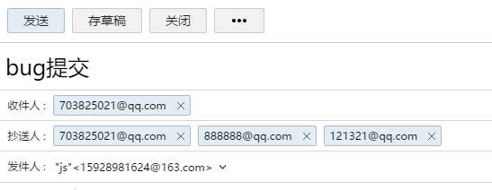

 | 人员 | 职能 | 联系方式
 | 贾松 | 开发工程师 | 15928981624@163.com
 | 黎森伟 | 开发工程师 | 905040804@qq.com
 | 罗壬君 | UI设计 | 334393202@qq.com
 | 贾松 | 业务沟通 | 15928981624@163.com
 | 谭杰 | 客户业务沟通
 | 莫庭广 | 客户测试人员

